手順書
操作手順書 |  |  |  |  | 作成日時：2019/10/18-12:00:45

 | １．操作環境

 |  |  | シナリオファイル名 | C:\Users\Administrator\Desktop\動作確認手順\受注売上明細一括出力.winsnr

 | ２．操作手順

 |  | ２．１．シナリオ：受注売上明細一括出力
 |  |  | ２．１．１．[受注売上明細一括出力]ウィンドウ |  |  | 確認日 | 結果
 |  |  | 画面 | 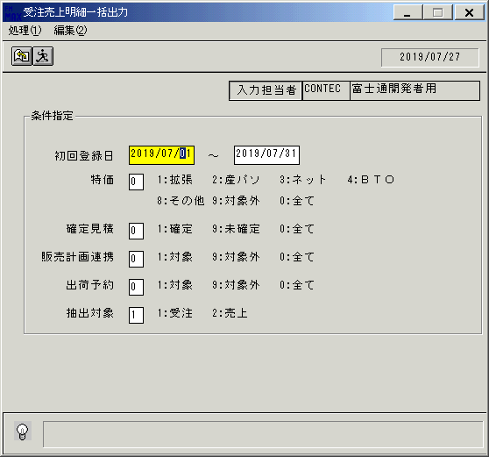
 |  |  | 操作内容 | 「受注売上明細一括出力」ウィンドウを初期画面表示します。「初回登録日」を入力します。

 |  |  | ２．１．２．[受注売上明細一括出力]ウィンドウ |  |  | 確認日 | 結果
 |  |  | 画面 | 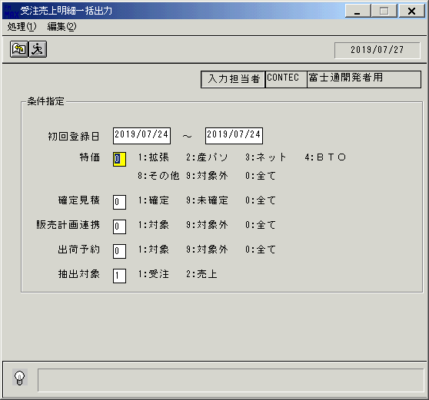
 |  |  | 操作内容 | Enterキーを押します。

 |  |  | ２．１．３．[受注売上明細一括出力]ウィンドウ |  |  | 確認日 | 結果
 |  |  | 画面 | 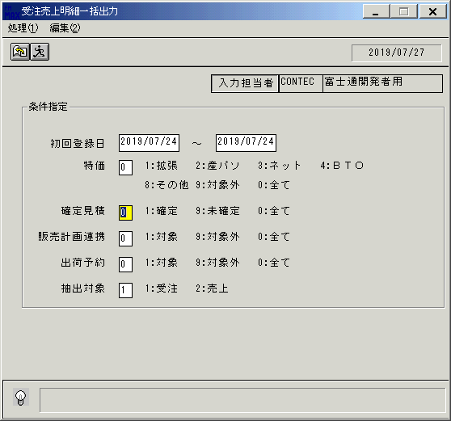
 |  |  | 操作内容 | Enterキーを押します。

 |  |  | ２．１．４．[受注売上明細一括出力]ウィンドウ |  |  | 確認日 | 結果
 |  |  | 画面 | 
 |  |  | 操作内容 | Enterキーを押します。

 |  |  | ２．１．５．[受注売上明細一括出力]ウィンドウ |  |  | 確認日 | 結果
 |  |  | 画面 | 
 |  |  | 操作内容 | Enterキーを押します。

 |  |  | ２．１．６．[受注売上明細一括出力]ウィンドウ |  |  | 確認日 | 結果
 |  |  | 画面 | 
 |  |  | 操作内容 | Enterキーを押します。

 |  |  | ２．１．７．[受注売上明細一括出力]ウィンドウ - [受注売上明細一括出力]ウィンドウ |  |  | 確認日 | 結果
 |  |  | 画面 | 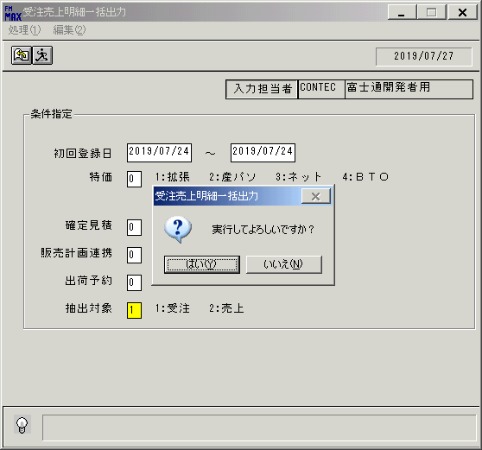
 |  |  | 操作内容 | 「はい」をクリックしCSVファイルを保存します。

画面(受注売上明細一括出力
画面項目説明 |  |  |  | ユーザ名：㈱コンテック殿 |  |  |  |  |  |  | ｼｽﾃﾑ名：新総合情報システム |  |  |  |  | ﾌﾟﾛｾｽID/名：販売システム |  | 作成日：2013年6月7日
 |  |  |  |  |  |  |  |  |  |  | ｼﾞｮﾌﾞID/名： |  |  |  |  | ﾌﾟﾛｸﾞﾗﾑID/名：UODFP61/受注売上明細一括出力 |  | 作成者：FWEST

 | 【画面項目説明】 |  | 画面名：受注売上明細一括出力 |  |  |  |  |  |  |  |  |  | FormID：UODFP61 |  | ﾓｰﾄﾞ
 |  |  |  |  |  |  |  |  |  |  |  |  |  |  | 権限
 | № | 入出力項目名 |  |  | 入力 |  | 表示 | 属性 | 表示桁 | 入力桁 | レ | データソース |  | 項目名(初期値） |  |  | 項目説明
 |  |  |  |  | 必須 | 任意

 | 1 | 処理年月日 |  |  |  |  | ○ | 9 | 8 |  |  |  |  |  |  |  | 運用日付YYYY/MM/DD
 | 2 | 入力担当者コード |  |  |  |  | ○ | X | 6 |  |  |  |  |  |  |  | ログイン担当者コード
 | 3 | 入力担当者名 |  |  |  |  | ○ | NX | 20 |  |  | 担当者マスタ |  | 担当者名 |  |  | 担当者ｺｰﾄﾞ＝画面.ログイン担当者ｺｰﾄﾞ
 | 4 | 初回登録日（開始） |  |  | ○ |  |  | 9 | 8 | 10 |  |  |  | 前々回経理締実行日の翌日 |  |  | YYYY/MM/DD
 | 5 | 初回登録日（終了） |  |  | ○ |  |  | 9 | 8 | 10 |  | ユーザ情報管理テーブル |  | 前回経理締実行日 |  |  | YYYY/MM/DD
 | 6 | 特価 |  |  | ○ |  |  | 9 | 1 | 1 |  |  |  | 0:全て |  |  | 1:拡張 2:産パソ 3:ネット 4:ＢＴＯ 8:その他 9:対象外 0:全て |  | 2013/8/23変更
 | 7 | 確定見積 |  |  | ○ |  |  | 9 | 1 | １ |  |  |  | 0:全て |  |  | 1:確定 9:未確定 0:全て
 | 8 | 販売計画連携 |  |  | ○ |  |  | 9 | 1 | １ |  |  |  | 0:全て |  |  | 1:対象 9:対象外 0:全て
 | 9 | 出荷予約 |  |  | ○ |  |  | 9 | 1 | １ |  |  |  | 0:全て |  |  | 1:対象 9:対象外 0:全て
 | 10 | 抽出対象 |  |  | ○ |  |  | 9 | 1 | １ |  |  |  | 1:受注 |  |  | 1:受注 2:売上

起動元EXE
システム情報
制御ファイル
データファイル
起動先EXE

